【進路決定届】登録確認票
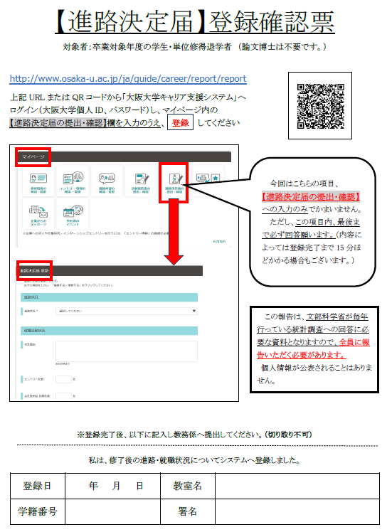

Career Decisions
